ON
...
 |  |  | 356.5 | 419.2 | 420.3
...
 | 品牌认知度还很低（unaided awareness），有很大的增长潜力 客户忠诚度极高 对Topline的高增长预期来自上述TAM和短期的Momentum（DTC增速、批发单点销售增速）、渠道包括批发门店的主动扩张 Bottom Line的增长，还有OPM expansion 的确定性，参考可比公司。瞄准12-15% | 事后看，大家都低估了ON的增长潜力，即23-24年的增速
...
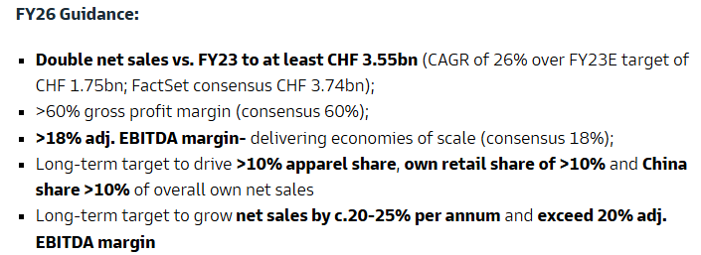
 |  |  | 目标3年内收入翻倍 | 对于 2025 年全年，预计将实现至少 27% 的固定汇率增长率 预计 2025 年上半年的增长率将略高于下半年
...
 | 长期目标是将调整后的 EBITDA 利润率提升至 15% 以上 |  | 中期目标是将调整后 EBITDA 利润率提升至 18% 以上 | 预计2025年毛利率约为 60.5%，高于我们 60% 以上的中期目标 预计将进一步将调整后 EBITDA 利润率提高到 17% 至 17.5%
 |  |  |  | 2024 年是我们在 2023 年 10 月投资者日提出的三年战略路线图的第一年 营收和盈利能力方面都超出了预期。我们以超过 33% 的强劲固定汇率增长率，实现了 23.2 亿瑞士法郎的净销售额。这其中包括直接面向消费者（DTC）渠道的份额扩大了超过 3 个百分点，通过我们自己的渠道，我们进一步增强了与粉丝深度连接的能力。这进一步支撑了高端利润率，毛利率达到 60.6%，调整后的 EBITDA 利润率为 16.7% 各项指标均超出了 11 月发布的最新预期
...
推出Helion Superfoam材料科技，实现轻盈与响应的飞跃 | 推出了100%可回收的Cyclon鞋款 推出了THE ROGER Pro，这是品牌首款专业网球鞋 计划大力拓展跑步、户外和生活方式领域的产品，称为 “全天候性能（Performance All Day）” 系列 | 跑步：推出 CloudRunner、Cloudgo 和 Cloudmonster 三款跑鞋，推动市场份额增长，其中 Cloudmonster 和 Cloudrunner 在跑步路线上的能见度与销售贡献相比表现突出。 Cloudsurfer等热门产品系列才刚刚起步 2022 年第四季度，65% 的增长来自新产品（上述），35% 来自现有产品。 Cloudnova也带来大量增长 网球：签约 Iga Swiatek、Ben Shelton 和 Joao Fonseca 等网球运动员，为其提供 On Court 系列专业比赛服装和定制 Roger Pro 网球鞋（网球产品初期将聚焦特定批发合作伙伴和 D2C 渠道，Roger 系列产品将通过重要批发伙伴和 D2C 渠道销售） 推出首款儿童鞋 Cloud Play 和青少年鞋 Cloud Sky 自己的零售店里，服装的销售占比正在不断提高 | 跑步：表现突出，如 Cloud Monster 自推出 2 年以来成绩斐然，后续有 Cloudmonster 2、Cloudmonster Hyper 等新品推出。此外，Cloudrun 2、Cloudboom strike、Cloud Flyer V、Cloudsurfer Next 等新品也将按计划推出，聚焦性能和跑步 all-day performance product line：Cloudnova 假日季热门产品，深受年轻 D2C 客户喜爱。Cloudtilt 有望成为新热门产品。Cloudpulse 作为训练垂直领域的鞋类产品 Training：第一款训练鞋Cloudpulse 不断推出新品，如 Cloud Runner、Cloud Monster 和 Cloud Surfer 等，在 18 个月内推出的这些产品约占目前销售额的一半（IRD） | “Cloud” 系列已经从一款跑鞋发展成为日常必备品，最受欢迎的产品系列之一。成为了昂跑的代名词。 三大跑步产品系列 CloudRunner、Cloudsurfer 和 Cloudmonster 在 2024 年的增长率在 60% 到 140% 之间。吸引了更多的年轻客户。对于这三个产品系列，销售给 35 岁及以下客户的产品份额增加了 6 到 8 个百分点 LightSpray系列是一个产品分支品牌，将支撑昂跑主品牌的创新定位 2024 年正式发力训练品类，将以 apparel 为主导中 中期来看，希望服装业务能占到营收的 10% 发布奥运专属跑鞋Cloudboom Strike LS，采用LightSpray技术与自动机械臂快速制造
...

